Deckblatt


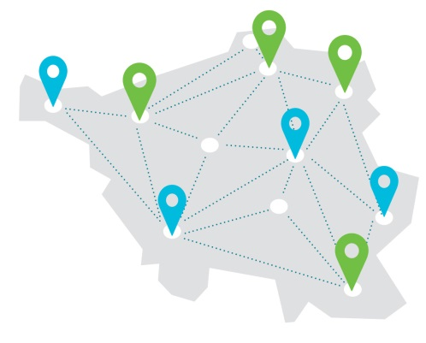

Für Schulen mit herausragender Beruflicher Orientierung Bewerbungsbogen für das Schuljahr 2023/2024

